Modo de preenchimento
Avaliação

Complete a avaliação do seguinte modo:
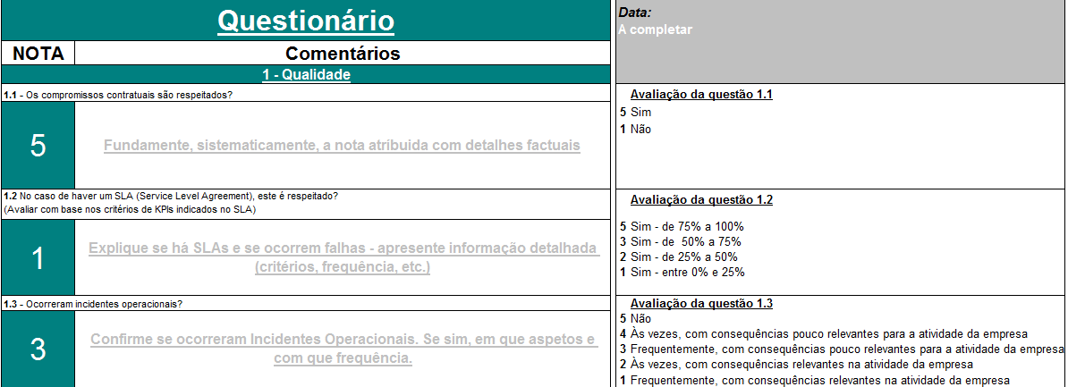

Escolha a avaliação de acordo com o quadro apresentado à direita
Objetivos: A avaliação do fornecedor é uma maneira de: - Zelar pela qualidade do serviço prestado pelo fornecedor; - Verificar se o serviço prestado está contratualmente coberto em detalhe; - Verificar se o fornecedor cumpre as suas obrigações; - Obter uma opinião global sobre a prestação do serviço (boa ou má)

Atenção: Todos os critérios devem ser avaliados!
Apenas os critérios 1.2, 1.4, 1.5, 2.4, 2.5, poderão não ser avaliados: - Se não houver um SLA, o critério 1.2 não pode ser avaliado; - Se for indicado no critério 1.3 que não há incidentes operacionais (nota 5), não há necessidade de se avaliar o plano de acção (critérios 1.4 e 1.5); - Se for indicado no critério 2.3 que não existe um plano de transferência (grau 1), os critérios 2.4 e 2.5 não podem ser avaliados.

